2015 1° ciclo
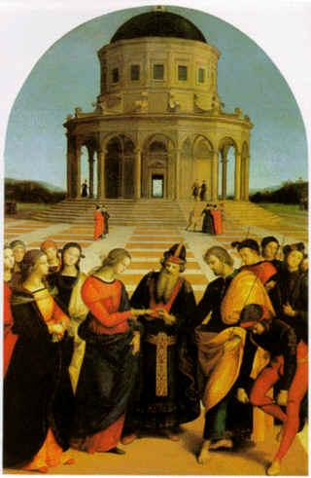
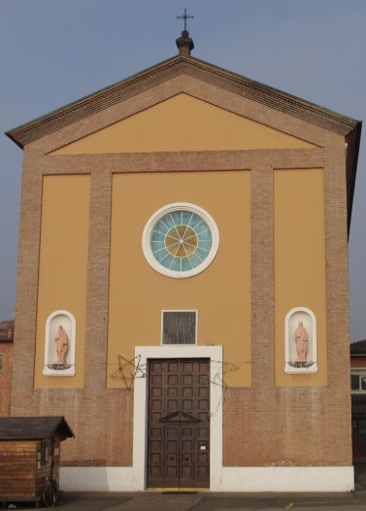
 | MATRIMONIO . . . E DINTORNI
 | Incontri per fidanzati e coppie sposate
 | Parrocchia di Madonna di Sotto - Sassuolo
 | Diocesi di Reggio Emilia - Guastalla

 | Primo Ciclo dell’anno 2015
 | D a t a | Dalle ore | Alle ore |  | A R G O M E N T O
Don Achille | 2015-02-09 | 1900-01-20 20:30:00 | 1900-01-20 21:30:00 | 1° | LA CERIMONIA NUZIALE NORMATIVA PER LO SVOLGIMENTO CORRETTO E LIETO DELLA CELEBRAZIONE Don Achille Lumetti - Parroco responsabile
Paolo | 2015-02-16 | 1900-01-20 20:30:00 | 1900-01-20 21:30:00 | 2° | AMORE E AMARE EQUILIBRIO PSICHICO PROGETTO DI COPPIA Prof. Paolo Franchini - Psicologo
Gian Carla | 2015-02-23 | 1900-01-20 20:30:00 | 1900-01-20 21:30:00 | 3° | ASPETTI GIURIDICI: CIVILI E CANONICI DEL MATRIMONIO Gian Carla Moscattini - Avvocato
Pietro | 2015-03-02 | 1900-01-20 20:30:00 | 1900-01-20 21:30:00 | 4° | PATOLOGIE E INFERMITÀ CHE POSSONO INFLUIRE SULLA COPPIA E SUI FUTURI E ATTUALI FIGLI Dott. Pietro Fiacchi - Medico
Alberto | 2015-03-09 | 1900-01-20 20:30:00 | 1900-01-20 21:30:00 | 5° | VALORE DEL MATRIMONIO UNIONI DI FATTO COPPIE PARI Alberto Broglia Direttore del corso

 | IL CORSO SI SVOLGE NELL'AULA MAGNA DELLA
 | PARROCCHIA PER 5 LUNEDÌ CONSECUTIVI
 | DALLE ORE 20.30 ALLE 21.30

 |  |  |  |  | PARTECIPAZIONE
 | SI CONSEGNANO GLI ATTESTATI DI
 |  |  |  |  | E MERITO

